Ethiopa_cyflawn
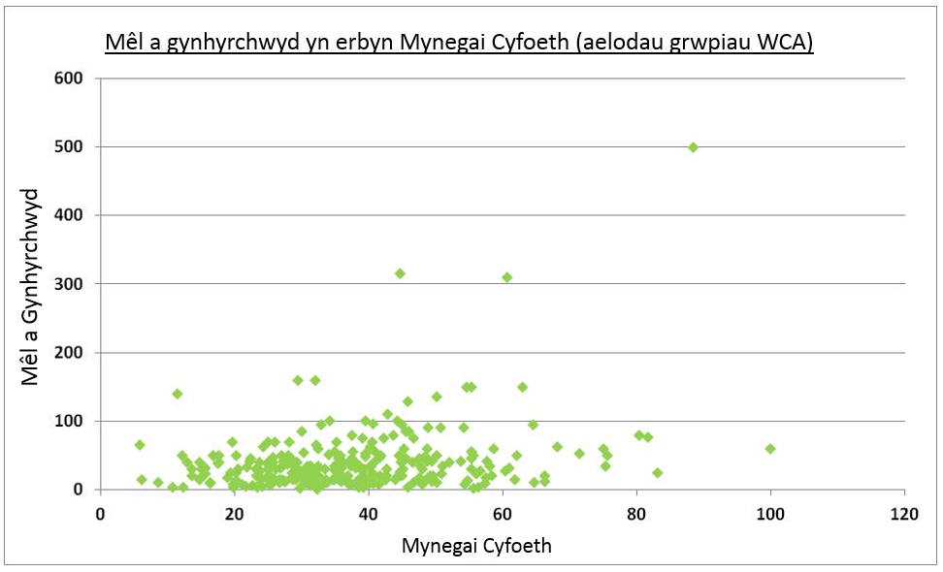
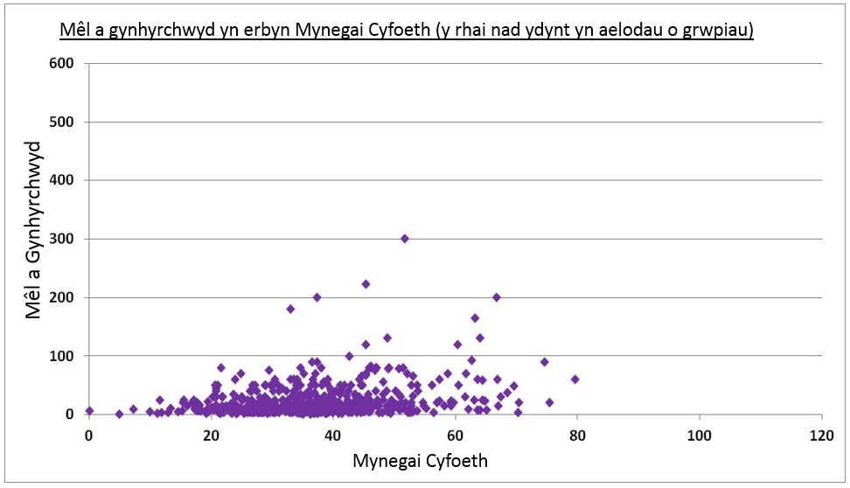
ETHIOPIA

Hapsampl_1
Aelodau grwpiau WCA | Unedau a gynhyrchwyd | Mynegai Cyfoeth
0 | 9 | 36.40733
0 | 9 | 52.86795
0 | 40 | 50.16195
0 | 20 | 40.83524
0 | 40 | 48.61364
0 | 5 | 39.20588
0 | 165 | 63.20197
0 | 50 | 36.34694
0 | 10 | 17.22296
0 | 13 | 25.79394
0 | 2 | 11.11126
0 | 22 | 37.71961
0 | 15 | 35.59971
0 | 6 | 27.62097
0 | 7 | 18.20076
0 | 8 | 32.5995
0 | 25 | 30.30368
0 | 3 | 34.21698
0 | 29 | 27.90157
0 | 3 | 40.83368
0 | 23 | 57.34488
0 | 14 | 43.08058
0 | 5 | 19.42556
0 | 32 | 33.11565
0 | 5 | 32.60978
0 | 5 | 26.5642
0 | 80 | 46.85989
0 | 15 | 35.74742
0 | 5 | 26.3403
0 | 9 | 28.32957
6 | 30.09442
39 | 35.24384
1 | 32.24306
15 | 40.49426
5 | 23.36411
10 | 33.80003
15 | 33.64014
18 | 28.42671
55 | 55.33898
10 | 38.96189
80 | 43.69289
24 | 30.29551
52 | 71.49221
40 | 17.54473
35 | 37.38302
100 | 44.2798
30 | 31.34793
21 | 36.8808
76 | 81.66029
10 | 8.487963
15 | 27.12454
54 | 30.3233
26 | 44.73767
22 | 25.10575
30 | 13.54227
30 | 23.18802
160 | 29.48274
 | 81.23448
15 | 23.9062
1 | 6 | 30.09442
1 | 39 | 35.24384
1 | 1 | 32.24306
1 | 15 | 40.49426
1 | 5 | 23.36411
1 | 10 | 33.80003
1 | 15 | 33.64014
1 | 18 | 28.42671
1 | 55 | 55.33898
1 | 10 | 38.96189
1 | 80 | 43.69289
1 | 24 | 30.29551
1
1 | 52 | 71.49221
1 | 40 | 17.54473
1 | 35 | 37.38302
1 | 100 | 44.2798
1 | 30 | 31.34793
1 | 21 | 36.8808
1 | 76 | 81.66029
1 | 10 | 8.487963
1 | 15 | 27.12454
1 | 54 | 30.3233
1 | 26 | 44.73767
1 | 22 | 25.10575
1 | 30 | 13.54227
1 | 30 | 23.18802
1 | 160 | 29.48274
1 |  | 81.23448
1 | 15 | 23.9062

Hapsampl_2
Aelodau grwpiau WCA | Unedau a gynhyrchwyd | Mynegai Cyfoeth
0 | 50 | 26.62922
0 | 60 | 44.21157
0 | 30 | 38.29213
0 | 20 | 51.79909
0 | 15 | 45.70524
0 | 50 | 53.63551
0 | 15 | 54.79626
0 | 5 | 40.95703
0 | 60 | 23.86369
0 | 6 | 35.73743
0 | 25 | 38.45764
0 | 20 | 37.53062
0 | 7 | 41.93389
0 | 40 | 31.0242
0 | 10 | 42.32657
0 | 8 | 33.63005
0 | 4 | 34.04184
0 | 3 | 38.97655
0 | 6 | 20.81201
0 | 70 | 45.25687
0 | 6 | 25.32773
0 | 5 | 39.88947
0 | 6 | 28.501
0 | 40 | 32.26785
0 | 13 | 45.61845
0 | 8 | 50.77751
0 | 30 | 34.74694
0 | 5 | 29.12256
0 | 5 | 38.69603
27 | 56.67476
70 | 35.11313
63 | 40.20614
70 | 24.90338
20 | 42.45438
32 | 60.98769
13 | 39.44089
39 | 35.24384
 | 14.90115
10 | 33.80003
15 | 23.9062
35 | 25.62979
45 | 55.28678
35 | 51.05665
40 | 52.08407
51 | 34.07663
90 | 54.16831
33 | 21.76319
100 | 34.12051
26 | 44.73767
8 | 41.51949
8 | 48.0304
31 | 35.83854
40 | 29.23922
4 | 12.24182
18 | 44.30256
12 | 66.30501
0 | 15 | 15.95666
1 | 27 | 56.67476
1 | 70 | 35.11313
1 | 63 | 40.20614
1 | 70 | 24.90338
1 | 20 | 42.45438
1 | 32 | 60.98769
1
1 | 13 | 39.44089
1 | 39 | 35.24384
1 |  | 14.90115
1 | 10 | 33.80003
1 | 15 | 23.9062
1 | 35 | 25.62979
1 | 45 | 55.28678
1 | 35 | 51.05665
1 | 40 | 52.08407
1 | 51 | 34.07663
1
1
1 | 90 | 54.16831
1 | 33 | 21.76319
1 | 100 | 34.12051
1 | 26 | 44.73767
1 | 8 | 41.51949
1 | 8 | 48.0304
1 | 31 | 35.83854
1 | 40 | 29.23922
1 | 4 | 12.24182
1 | 18 | 44.30256
1 | 12 | 66.30501

Hapsampl_3
40 | 39.57825
25 | 11.41953
3 | 39.80334
10 | 37.62471
30 | 38.29213
5 | 42.64634
40 | 33.48833
24 | 25.03135
50 | 30.06104
10 | 42.22618
5 | 19.42556
3 | 26.72963
30 | 33.44632
58 | 64.38187
9 | 36.40733
40 | 20.75336
15 | 44.73332
2 | 36.64834
30 | 20.6828
75 | 29.40944
15 | 50.57646
30 | 21.68044
30 | 34.64027
11 | 32.99308
14 | 48.75001
30 | 34.74694
30 | 28.76279
2 | 49.31925
34 | 43.53007
Aelodau grwpiau WCA | Unedau a gynhyrchwyd | Mynegai Cyfoeth
0 | 40 | 39.57825
0 | 25 | 11.41953
0 | 3 | 39.80334
0 | 10 | 37.62471
0 | 30 | 38.29213
0 | 5 | 42.64634
0 | 40 | 33.48833
0 | 24 | 25.03135
0 | 50 | 30.06104
0
0 | 10 | 42.22618
0 | 5 | 19.42556
0 | 3 | 26.72963
0 | 30 | 33.44632
0 | 58 | 64.38187
0 | 9 | 36.40733
0 | 40 | 20.75336
0 | 15 | 44.73332
0 | 2 | 36.64834
0 | 30 | 20.6828
0 | 75 | 29.40944
0 | 15 | 50.57646
0 | 30 | 21.68044
0 | 30 | 34.64027
0 | 11 | 32.99308
0 | 14 | 48.75001
0 | 30 | 34.74694
0 | 30 | 28.76279
0 | 2 | 49.31925
0 | 34 | 43.53007
50 | 17.59082
28 | 60.41257
8 | 48.0304
4 | 12.24182
8 | 54.26832
8 | 31.0109
45 | 45.47385
4 | 56.26575
110 | 42.73291
10 | 26.69206
35 | 34.93169
40 | 29.23922
75 | 46.66093
95 | 64.58899
3 | 39.25254
60 | 32.49272
310 | 60.61287
22 | 25.10575
70 | 35.11313
90 | 48.87508
60 | 58.66129
15 | 38.41745
16 | 24.80181
27 | 56.67476
180
14 | 54.76685
40 | 44.7478
1 | 50 | 17.59082
1 | 28 | 60.41257
1 | 8 | 48.0304
1 | 4 | 12.24182
1 | 8 | 54.26832
1 | 8 | 31.0109
1 | 45 | 45.47385
1 | 4 | 56.26575
1 | 110 | 42.73291
1 | 10 | 26.69206
1 | 35 | 34.93169
1 | 40 | 29.23922
1 | 75 | 46.66093
1 | 95 | 64.58899
1
1 | 3 | 39.25254
1
1 | 60 | 32.49272
1 | 310 | 60.61287
1 | 22 | 25.10575
1 | 70 | 35.11313
1
1 | 90 | 48.87508
1 | 60 | 58.66129
1 | 15 | 38.41745
1 | 16 | 24.80181
1 | 27 | 56.67476
1 | 180
1 | 14 | 54.76685
1 | 40 | 44.7478

Hapsampl_4
24 | 45.56693
200 | 66.71455
20 | 40.81751
30 | 20.6828
45 | 20.76491
20 | 33.9655
30 | 24.86653
 | 33.33232
12 | 31.21501
25 | 17.03511
130 | 48.8133
15 | 59.20723
10 | 37.62471
9 | 36.40733
15 | 29.13872
12 | 48.78926
7 | 25.74902
 | 29.0043
20 | 38.64504
25 | 44.35122
2 | 40.715
3 | 33.98568
6 | 15.21258
65 | 52.90443
30 | 23.99734
7 | 22.97742
25 | 42.26989
5 | 40.95703
2 | 36.64834
Aelodau grwpiau WCA | Unedau a gynhyrchwyd | Mynegai Cyfoeth
0 | 24 | 45.56693
0 | 200 | 66.71455
0 | 20 | 40.81751
0 | 30 | 20.6828
0 | 45 | 20.76491
0 | 20 | 33.9655
0 | 30 | 24.86653
0 |  | 33.33232
0 | 12 | 31.21501
0 | 25 | 17.03511
0 | 130 | 48.8133
0 | 15 | 59.20723
0 | 10 | 37.62471
0 | 9 | 36.40733
0 | 15 | 29.13872
0 | 12 | 48.78926
0 | 7 | 25.74902
0 |  | 29.0043
0 | 20 | 38.64504
0 | 25 | 44.35122
0 | 2 | 40.715
0 | 3 | 33.98568
0
0 | 6 | 15.21258
0 | 65 | 52.90443
0 | 30 | 23.99734
0 | 7 | 22.97742
0 | 25 | 42.26989
0 | 5 | 40.95703
8 | 37.42638
35 | 28.85492
3 | 45.81535
75 | 46.66093
35 | 58.0221
30 | 38.71363
10 | 26.69206
35 | 40.27823
27 | 29.86095
20 | 41.70509
50 | 41.84904
80 | 37.4901
45 | 45.47385
30 | 13.54227
38 | 17.45904
12 | 49.46018
42 | 48.67215
63 | 40.20614
35 | 25.62979
14 | 54.76685
22 | 25.10575
23 | 55.98309
55 | 34.89701
7 | 25.42988
80 | 80.35781
50 | 16.70177
23 | 30.65287
1 | 32.24306
42 | 27.21369
0 | 2 | 36.64834
1 | 8 | 37.42638
1 | 35 | 28.85492
1 | 3 | 45.81535
1 | 75 | 46.66093
1 | 35 | 58.0221
1 | 30 | 38.71363
1 | 10 | 26.69206
1 | 35 | 40.27823
1 | 27 | 29.86095
1 | 20 | 41.70509
1 | 50 | 41.84904
1 | 80 | 37.4901
1 | 45 | 45.47385
1 | 30 | 13.54227
1 | 38 | 17.45904
1 | 12 | 49.46018
1 | 42 | 48.67215
1 | 63 | 40.20614
1 | 35 | 25.62979
1 | 14 | 54.76685
1 | 22 | 25.10575
1
1 | 23 | 55.98309
1 | 55 | 34.89701
1 | 7 | 25.42988
1 | 80 | 80.35781
1 | 50 | 16.70177
1 | 23 | 30.65287
1 | 1 | 32.24306
1 | 42 | 27.21369

Hapsampl_5
10 | 24.73022
10 | 50.59538
80 | 46.09436
30 | 67.27527
18 | 32.39971
40 | 32.26785
20 | 35.71126
20 | 47.14214
6 | 17.68621
60 | 30.30954
10 | 42.22618
6 | 35.73743
18 | 27.40797
8 | 17.37782
10 | 50.61531
10 | 30.14394
12 | 25.61561
25 | 34.5289
8 | 23.3706
 | 30.52263
 | 34.34594
15 | 21.61308
16 | 42.29762
10 | 45.8681
15 | 48.8648
20 | 39.09472
3 | 28.40718
6 | 39.68125
10 | 28.26803
Aelodau grwpiau WCA | Unedau a gynhyrchwyd | Mynegai Cyfoeth
0 | 10 | 24.73022
0 | 10 | 50.59538
0 | 80 | 46.09436
0 | 30 | 67.27527
0 | 18 | 32.39971
0 | 40 | 32.26785
0
0 | 20 | 35.71126
0 | 20 | 47.14214
0 | 6 | 17.68621
0 | 60 | 30.30954
0 | 10 | 42.22618
0 | 6 | 35.73743
0 | 18 | 27.40797
0 | 8 | 17.37782
0 | 10 | 50.61531
0 | 10 | 30.14394
0 | 12 | 25.61561
0 | 25 | 34.5289
0 | 8 | 23.3706
0 |  | 30.52263
0 |  | 34.34594
0 | 15 | 21.61308
0 | 16 | 42.29762
0 | 10 | 45.8681
0 | 15 | 48.8648
0 | 20 | 39.09472
0 | 3 | 28.40718
0 | 6 | 39.68125
0 | 10 | 28.26803
1
1 | 50 | 16.70177
1 | 18 | 18.89805
1 | 31 | 15.64917
1 | 15 | 14.77565
1 | 60 | 58.66129
1 | 18 | 36.53827
1 | 160 | 31.9943
1 | 13 | 38.73869
1 | 25 | 28.84591
1 | 85 | 29.95491
1 | 20 | 49.54007
1 | 50 | 20.16305
1 | 20 | 13.55394
1 | 30 | 24.94333
1 | 30 | 32.00453
1 |  | 32.24757
1 | 35 | 58.0221
1 | 15 | 35.65192
1 | 55 | 55.33898
1 | 34 | 47.6694
1 | 42 | 53.7751
1 | 25 | 35.378
1 | 18 | 31.81858
1 | 55 | 40.92419
1 | 3 | 39.25254
1 | 95 | 44.97508
1 | 150 | 54.5557
1 | 35 | 28.85492
1 | 30 | 42.64048

Hapsampl_6
Aelodau grwpiau WCA | Unedau a gynhyrchwyd | Mynegai Cyfoeth
0 | 20 | 33.9655
0 | 25 | 31.55145
0 | 10 | 30.91473
0 | 5 | 39.88947
0 | 120 | 60.22873
0 | 8 | 48.74284
0 | 25 | 26.54332
0 | 4 | 25.90008
0 | 50 | 60.40339
0 | 7 | 41.77721
0 | 30 | 24.86653
0 | 60 | 57.31323
0 | 90 | 37.20177
0 | 25 | 38.45764
0 | 40 | 33.48833
0 | 80 | 51.3843
0 | 3 | 44.49392
0 | 21 | 27.92097
0 |  | 59.95538
0 | 8 | 33.8611
0 | 4 | 47.42933
0 | 40 | 32.26785
0 | 80 | 47.04364
0 | 17 | 28.87771
0 | 5 | 32.60978
0 | 30 | 67.27527
0 | 24 | 25.03135
0 | 3 | 21.8808
0 | 13 | 39.83112
0 | 5 | 28.63425
50 | 12.18566
43 | 37.5899
21 | 66.33686
63 | 40.20614
40 | 37.54135
21 | 36.8808
30 | 55.30227
30 | 24.94333
10 | 46.74211
24 | 30.29551
10 | 33.75489
15 | 27.12454
60 | 32.49272
20 | 13.55394
15 | 33.64014
23 | 55.98309
35 | 51.05665
12 | 35.95951
18 | 28.42671
21 | 29.29029
10 | 64.7006
 | 30.97098
47 | 41.60181
20 | 23.46287
31 | 35.83854
1 | 50 | 12.18566
1 | 43 | 37.5899
1 | 21 | 66.33686
1 | 63 | 40.20614
1 | 40 | 37.54135
1 | 21 | 36.8808
1 | 30 | 55.30227
1 | 30 | 24.94333
1 | 10 | 46.74211
1 | 24 | 30.29551
1
1 | 10 | 33.75489
1 | 15 | 27.12454
1 | 60 | 32.49272
1 | 20 | 13.55394
1
1 | 15 | 33.64014
1 | 23 | 55.98309
1
1 | 35 | 51.05665
1
1
1 | 12 | 35.95951
1 | 18 | 28.42671
1 | 21 | 29.29029
1 | 10 | 64.7006
1 |  | 30.97098
1 | 47 | 41.60181
1 | 20 | 23.46287
1 | 31 | 35.83854

Hapsampl_7
 | Mynegai Cyfoeth
 | 34.11641
5 | 19.42556
3 | 42.97081
15 | 50.57646
3 | 31.0327
3 | 26.92057
5 | 29.89135
3 | 27.58677
7 | 37.55978
15 | 54.79626
4 | 34.04184
 | 28.97535
12
10 | 38.14761
14 | 34.63725
20 | 32.30225
30 | 21.68044
15 | 44.39112
12 | 34.29911
50 | 28.79603
165 | 63.20197
3 | 38.97655
37 | 36.85492
23 | 40.16167
15 | 29.58945
60 | 66.76812
3 | 40.83368
22 | 19.3682
50 | 34.52174
4 | 47.42933
Aelodau grwpiau WCA | Unedau a gynhyrchwyd | Mynegai Cyfoeth
0 |  | 34.11641
0 | 5 | 19.42556
0 | 3 | 42.97081
0 | 15 | 50.57646
0 | 3 | 31.0327
0 | 3 | 26.92057
0 | 5 | 29.89135
0 | 3 | 27.58677
0 | 7 | 37.55978
0 | 15 | 54.79626
0 | 4 | 34.04184
0 |  | 28.97535
0 | 12
0 | 10 | 38.14761
0 | 14 | 34.63725
0 | 20 | 32.30225
0 | 30 | 21.68044
0 | 15 | 44.39112
0 | 12 | 34.29911
0 | 50 | 28.79603
0 | 165 | 63.20197
0 | 3 | 38.97655
0 | 37 | 36.85492
0 | 23 | 40.16167
0 | 15 | 29.58945
0 | 60 | 66.76812
0 | 3 | 40.83368
0 | 22 | 19.3682
0 | 50 | 34.52174
0 | 4 | 47.42933
6 | 22.67083
70 | 19.67155
16 | 14.78059
35 | 75.40468
 | 30.97098
30 | 33.49922
70 | 25.98051
10 | 50.17314
9 | 31.22688
20 | 49.13901
55 | 40.92419
45 | 37.47103
15 | 31.20209
135 | 50.1482
10 | 8.487963
20 | 30.36054
30 | 55.30227
500 | 88.49795
50 | 75.65601
5 | 39.1267
55 | 34.89701
90 | 48.87508
15 | 23.9062
50 | 35.75522
35 | 51.05665
1
1 | 6 | 22.67083
1 | 70 | 19.67155
1 | 16 | 14.78059
1 | 35 | 75.40468
1 |  | 30.97098
1 | 30 | 33.49922
1
1 | 70 | 25.98051
1 | 10 | 50.17314
1 | 9 | 31.22688
1 | 20 | 49.13901
1 | 55 | 40.92419
1 | 45 | 37.47103
1
1 | 15 | 31.20209
1 | 135 | 50.1482
1 | 10 | 8.487963
1 | 20 | 30.36054
1 | 30 | 55.30227
1 | 500 | 88.49795
1 | 50 | 75.65601
1 | 5 | 39.1267
1 | 55 | 34.89701
1
1 | 90 | 48.87508
1 | 15 | 23.9062
1 | 50 | 35.75522
1 | 35 | 51.05665
1

Hapsampl_8
10 | 29.008
25 | 45.94825
6 | 27.06188
165 | 63.20197
20 | 43.18145
67 | 45.27306
40 | 33.48833
4 | 37.95877
30 | 21.81457
3 | 38.86425
16 | 38.49567
4 | 43.72383
12 | 51.1415
10
 | 34.34594
8 | 32.76435
4 | 21.26847
50 | 29.92618
 | 29.0043
40 | 50.16195
40 | 26.29816
24 | 25.03135
34 | 43.53007
4 | 27.51259
4 | 26.30272
15 | 41.00772
20 | 75.35763
10 | 42.32657
8 | 32.24174
13 | 27.9964
Aelodau grwpiau WCA | Unedau a gynhyrchwyd | Mynegai Cyfoeth
0 | 10 | 29.008
0 | 25 | 45.94825
0 | 6 | 27.06188
0 | 165 | 63.20197
0 | 20 | 43.18145
0 | 67 | 45.27306
0 | 40 | 33.48833
0 | 4 | 37.95877
0 | 30 | 21.81457
0 | 3 | 38.86425
0 | 16 | 38.49567
0 | 4 | 43.72383
0 | 12 | 51.1415
0 | 10
0 |  | 34.34594
0 | 8 | 32.76435
0 | 4 | 21.26847
0 | 50 | 29.92618
0 |  | 29.0043
0 | 40 | 50.16195
0 | 40 | 26.29816
0 | 24 | 25.03135
0 | 34 | 43.53007
0 | 4 | 27.51259
0 | 4 | 26.30272
0 | 15 | 41.00772
0 | 20 | 75.35763
0 | 10 | 42.32657
0 | 8 | 32.24174
0 | 13 | 27.9964
1 | 15 | 29.09211
1 | 135 | 50.1482
1 | 40 | 29.23922
1 | 40 | 44.95619
1 | 80 | 43.69289
1 | 15 | 36.6293
1 | 45 | 37.47103
1 |  | 46.11629
1 | 28 | 60.41257
1 | 20 | 13.55394
1 | 76 | 81.66029
1 | 8 | 37.42638
1
1 | 30 | 39.4156
1 | 15 | 28.73004
1 | 150 | 55.27253
1 | 22 | 25.10575
1 | 16 | 24.80181
1 | 36 | 38.41496
1 | 42 | 22.2153
1 | 37 | 27.86935
1 | 25 | 31.29185
1 | 12 | 35.95951
1 | 31 | 15.64917
1 | 40 | 25.62511
1 | 60 | 48.7145
1 | 20 | 49.54007
1 | 55 | 40.92419
1 | 20 | 49.13901
1

